1º año
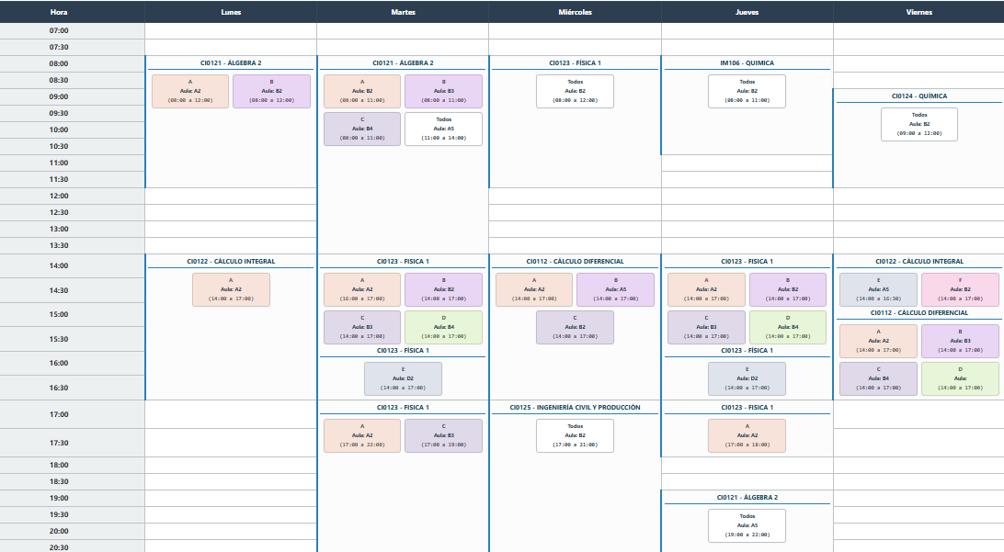

 | Equipo Docente | Francisco Rafael STEVENSON.
 |  | Emanuel FUENSALIDA

https://aulas.fio.unam.edu.ar/horario_interactivo.html

